LAZ3
Doplňte hodnoty
Při montáži lamel AL-LAZ3 je nutné během značení bodů pro otvory rozlišovat pravý a levý "U" a "UT" profil.
Při montáži lamel do levého "U" a "UT" profilu je nutné použít hodnoty v opačném pořadí.
Pro výpočet roztečí děr pro montáž lamel doplníme do tabulky "výšku UT profilu" a požadovaný počet lamel v "U" anebo "UT" profilu.
Po zadání hodnot uvidíme v tabulce vypočítané hodnoty roztečí děr a překrytí lamel [mm].
U výplně AL-LAZ3 pro vyznačení otvorů a uchycení lamel do profilů AL-U50 a AL-UT50 použijeme první a pátou drážku, na které si vyznačíme body pro otvory podle hodnot získaných z tabulky na zvolený počet lamel a výšku profilů AL-U50 a AL-UT50
Z tabulky vybereme vypočítané hodnoty ze sloupce "Drážka" a postupně podle hodnot vyznačíme body pro otvory v příslušné drážce až po poslední lamelu. Díry značíme od začátku "U" anebo "UT" profilu.
 |  | 2000
Výška "UT" profilu | [mm]
Počet lamel | [ks ] | 20
Pravý Levý

Hrana 2. lamely
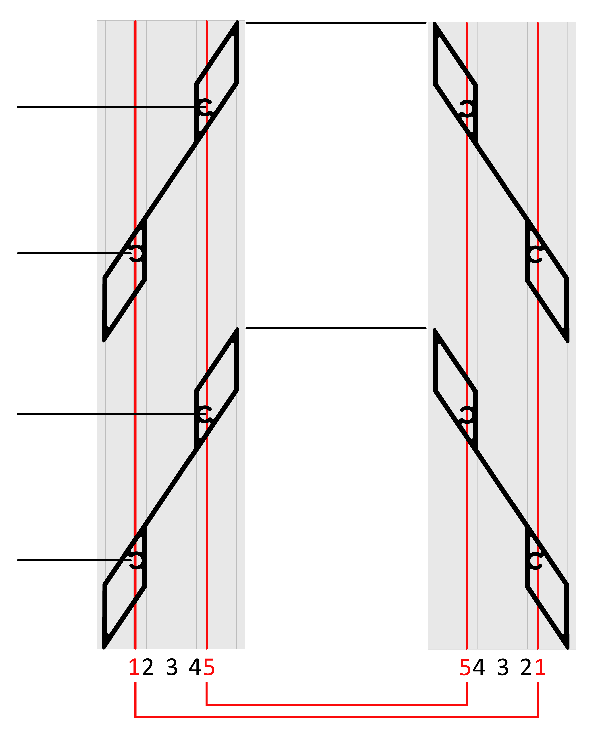
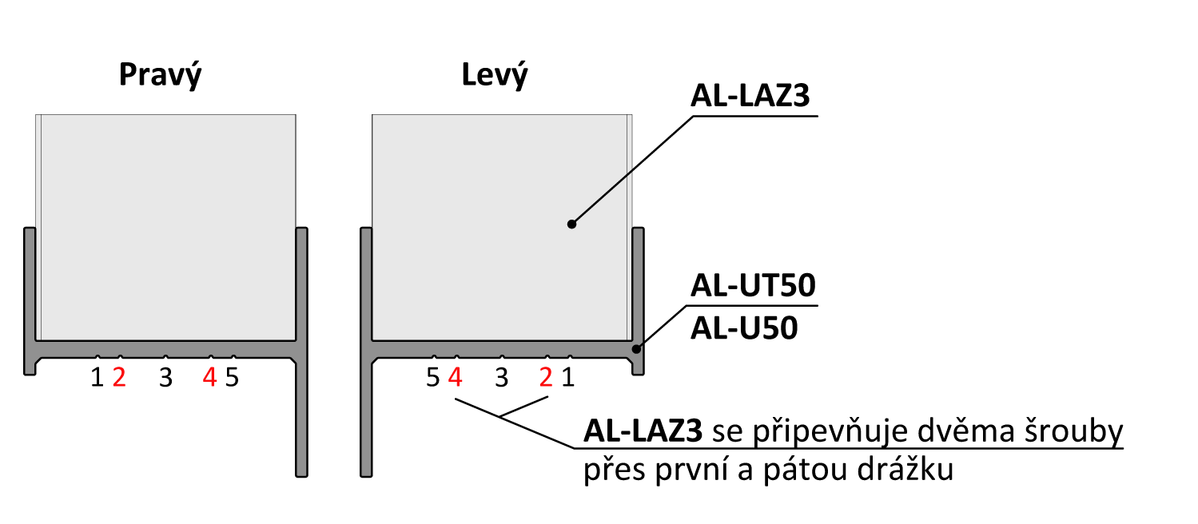
 | Otvory v drážkach

Lamela | Drážka 1(mm) | Drážka 5(mm) | 179
1 | 30 | 79
2 | 130 | 179
3 | 229 | 278
Hrana 1. lamely
4 | 329 | 378 | 130
5 | 428 | 477
6 | 528 | 577
7 | 627 | 676
Pořadí hodnot pro Pravý "U" a "UT" profil: Drážka 1, Drážka 5
Pořadí hodnot pro Levý "U" a "UT" profil: Drážka 1, Drážka 5
8 | 727 | 776 | 79
9 | 826 | 876
10 | 926 | 975
11 | 1026 | 1075
12 | 1125 | 1174 | 30
13 | 1225 | 1274
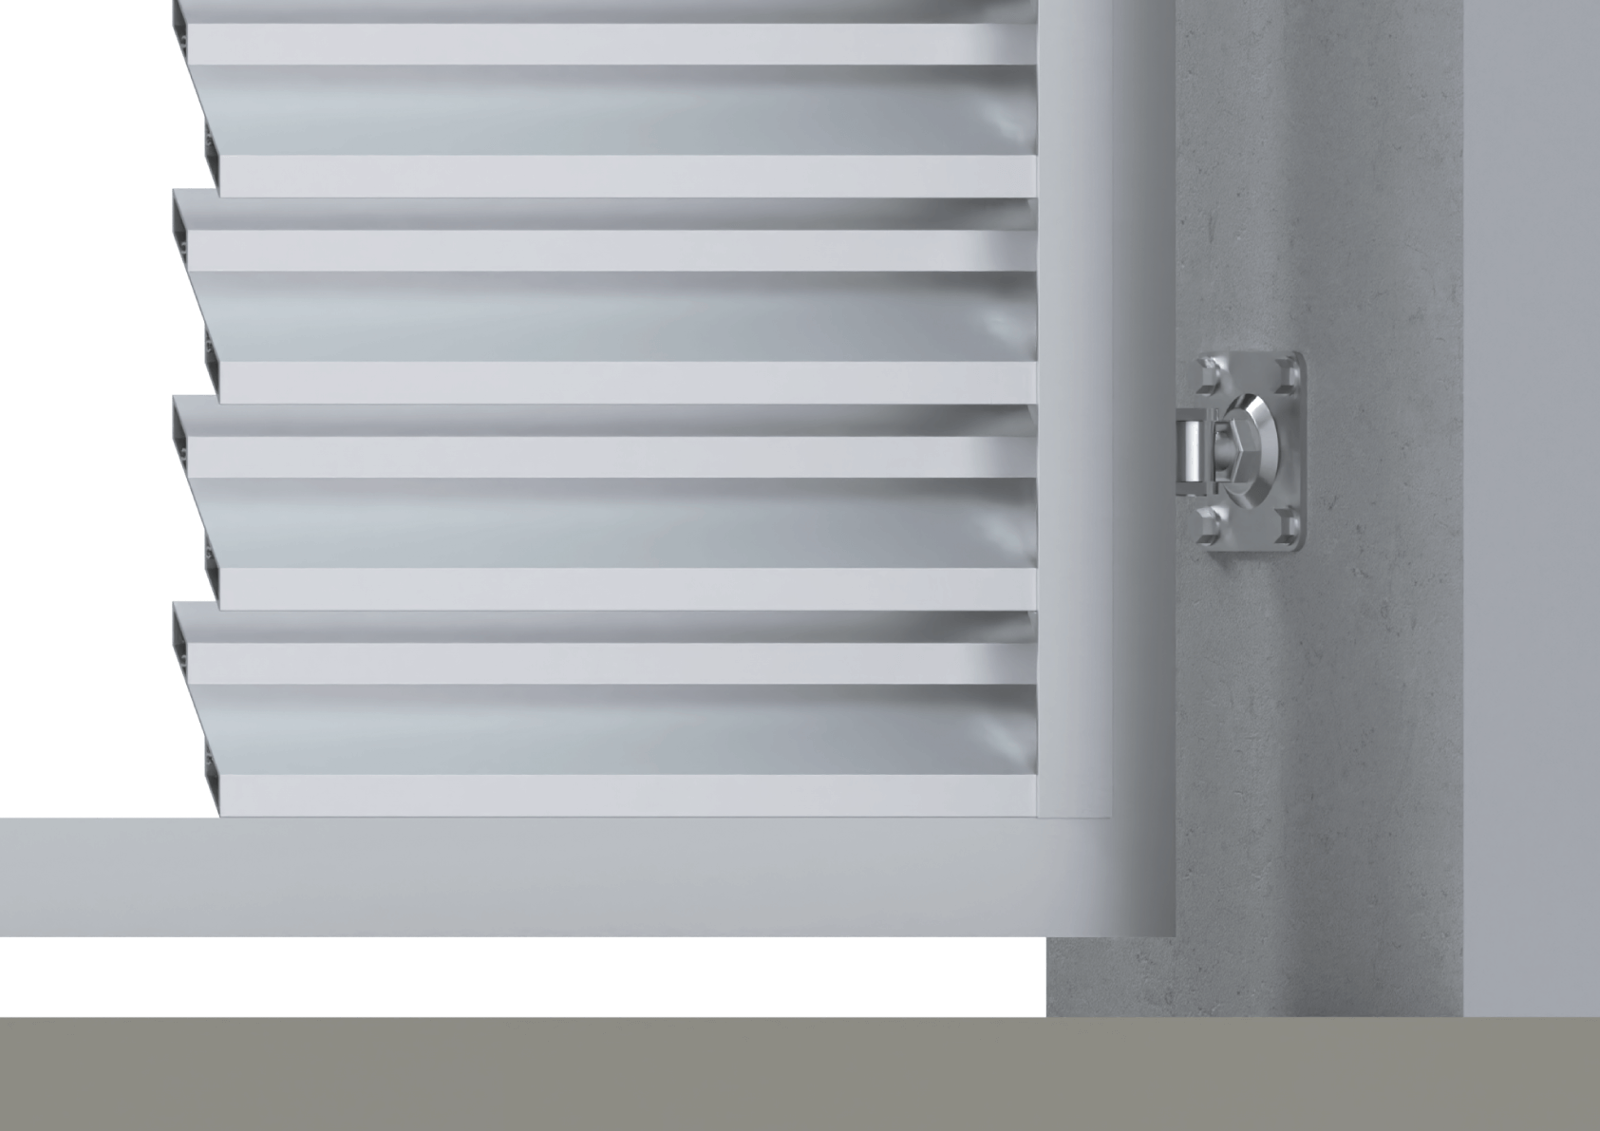
14 | 1324 | 1373
15 | 1424 | 1473
16 | 1523 | 1572
17 | 1623 | 1672
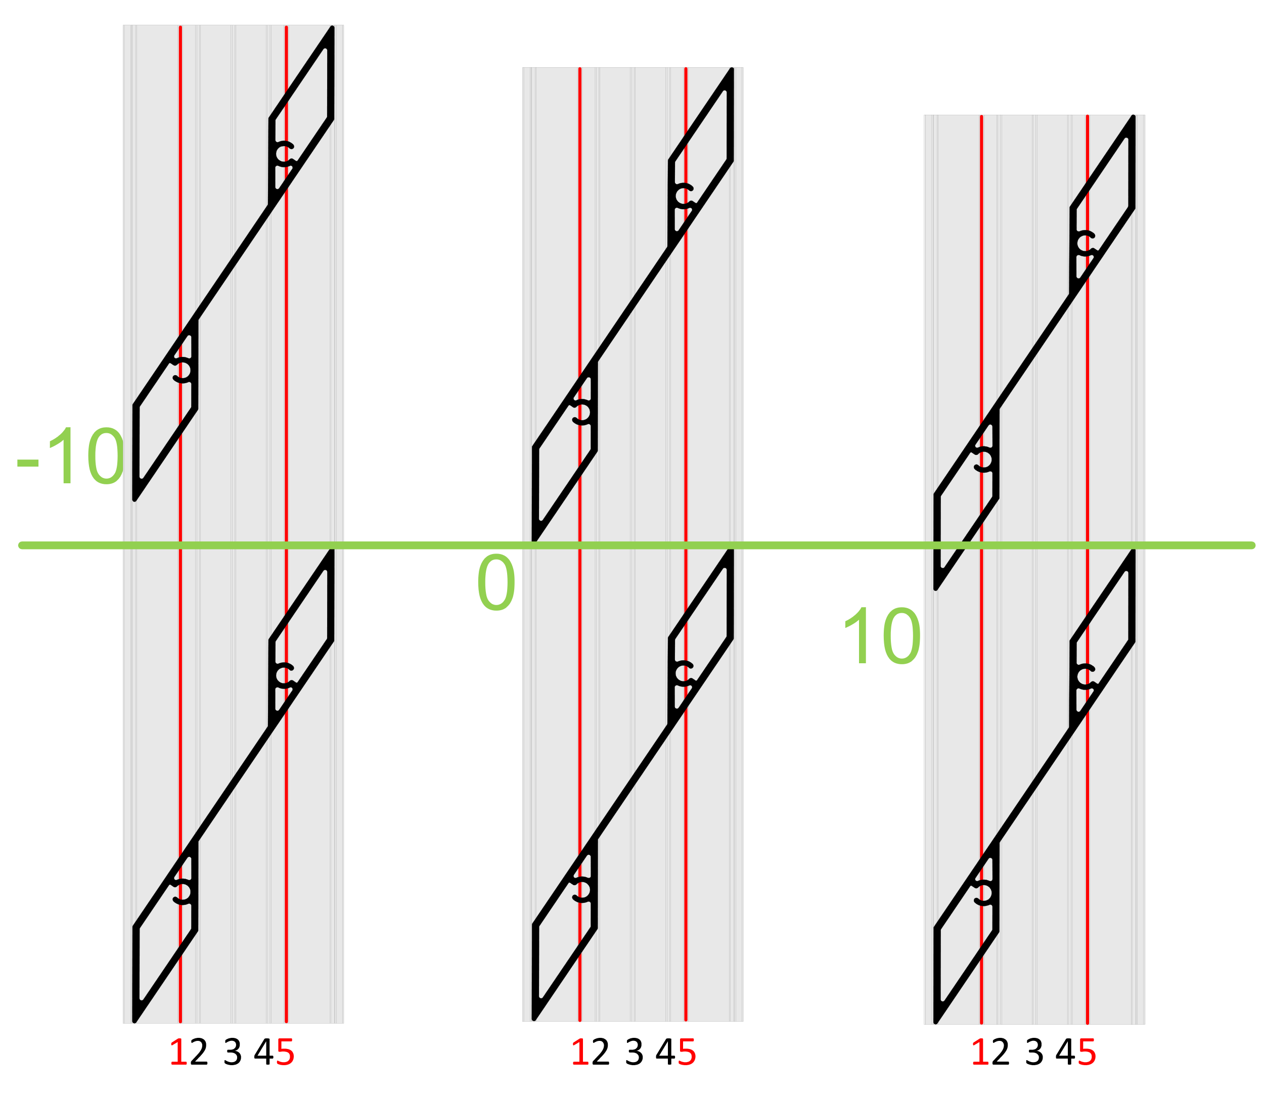
18 | 1722 | 1772
19 | 1822 | 1871
20 | 1922 | 1971
21 | 2021 | 2070
22 | 2121 | 2170
Reálně (vypočítané) překrytí
23 | 2220 | 2269
24 | 2320 | 2369
25 | 2419 | 2468 |  | 8.9
26 | 2519 | 2568
27 | 2618 | 2668
 |  |  |  | Poznámka

Vzorové modely překrytí (-10, 0, 10mm)

